对账
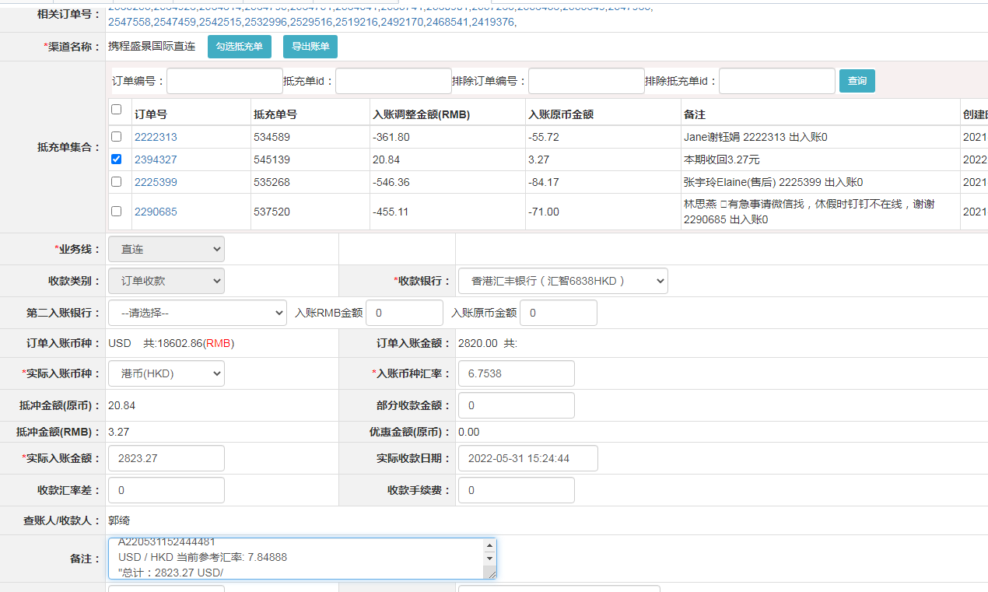
订单号 | 入住日期 | 离店日期 | 应收 |  |  |  | ，
17362277457 | 2022-05-26 | 2022-05-28 | 152 | 152.00 | 2419376 | 0 | ，2419376 | 直连
17655923188 | 2022-05-24 | 2022-05-28 | 380 | 380.00 | 2468541 | 0 | ，2468541 | 直连
17743707001 | 2022-05-27 | 2022-05-28 | 328 | 328.00 | 2492170 | 0 | ，2492170 | 直连
17826982601 | 2022-05-27 | 2022-05-28 | 181 | 181.00 | 2519216 | 0 | ，2519216 | 直连
17864793589 | 2022-05-27 | 2022-05-28 | 65 | 65.00 | 2529516 | 0 | ，2529516 | 直连
17878166216 | 2022-05-26 | 2022-05-28 | 114 | 114.00 | 2532996 | 0 | ，2532996 | 直连
17903832639 | 2022-05-26 | 2022-05-28 | 184 | 184.00 | 2542515 | 0 | ，2542515 | 直连
17921132091 | 2022-05-27 | 2022-05-28 | 79 | 79.00 | 2547459 | 0 | ，2547459 | 直连
17921203370 | 2022-05-27 | 2022-05-28 | 79 | 79.00 | 2547558 | 0 | ，2547558 | 直连
17924794870 | 2022-05-27 | 2022-05-28 | 79 | 79.00 | 2547983 | 0 | ，2547983 | 直连
17945152346 | 2022-05-26 | 2022-05-28 | 278 | 278.00 | 2553649 | 0 | ，2553649 | 直连
17957316450 | 2022-05-27 | 2022-05-28 | 122 | 122.00 | 2556438 | 0 | ，2556438 | 直连
17961659767 | 2022-05-27 | 2022-05-28 | 84 | 84.00 | 2557283 | 0 | ，2557283 | 直连
17977698324 | 2022-05-27 | 2022-05-28 | 69 | 69.00 | 2560901 | 0 | ，2560901 | 直连
17993251705 | 2022-05-27 | 2022-05-28 | 58 | 58.00 | 2563741 | 0 | ，2563741 | 直连
17997257328 | 2022-05-27 | 2022-05-28 | 60 | 60.00 | 2564341 | 0 | ，2564341 | 直连
18000975916 | 2022-05-27 | 2022-05-28 | 74 | 74.00 | 2564751 | 0 | ，2564751 | 直连
18001173042 | 2022-05-27 | 2022-05-28 | 138 | 138.00 | 2564795 | 0 | ，2564795 | 直连
18001249130 | 2022-05-27 | 2022-05-28 | 70 | 70.00 | 2564814 | 0 | ，2564814 | 直连
18001468135 | 2022-05-27 | 2022-05-28 | 52 | 52.00 | 2564926 | 0 | ，2564926 | 直连
18004524750 | 2022-05-27 | 2022-05-28 | 174 | 174.00 | 2565253 | 0 | ，2565253 | 直连
17185457265 | 2022-05-21 | 2022-05-22 | 3.27 | #N/A | 2394327 | #N/A | ，2394327 | #N/A | 本期收回3.27元

 |  |  | 2823.27

A220531152444481
USD / HKD 当前参考汇率: 7.84888
总计：2823.27 USD/ 22159.51 HKD

